STARS
 | Recrutement STARS | Prix | Audience
 | Martin «Rekkles» Larsson (SWE), 25 ans, Karmine Corp Passé par Fnatic et G2, clubs de LEC, l'élite européenne, son arrivée chez la Karmine Corp constitue le plus gros transfert de l'histoire de la LFL. «Pour la Karmine, c'est s'attacher un joueur de classe mondiale. Pour Rekkles, c'est se relancer après G2, où au bout d'une année il n'avait pas les clefs de l'équipe», explique Krok, commentateur de League of legends. | 15 000€ | + 15% audience
 | Sang-jun «Rangjun» Kim (KOR), 19 ans, Mirage-Elyandra La recrue la plus prometteuse. D'abord réserviste, «Rangjun» a été promu remplaçant dans l'équipe A de Damwon Kia, club coréen champion du monde en 2020. «Il joue comme un vieux roublard!», analyse Damles, coach de l'équipe. «D'une façon que l'on n'attend pas d'un rookie. Il a le potentiel aussi bien d'être un excellent joueur de LFL que d'être en LEC voire plus. C'est celui qui a le plus de potentiel de la ligue.» | 16 000€ | + 15% audience
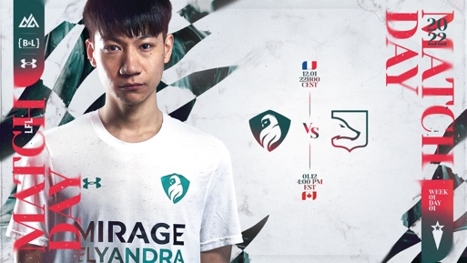 | Liyu «Cody Sun» Sun (CAN), 24 ans, Mirage-Elyandra Il a joué quatre saisons au plus haut échelon américain (LCS) entre 2017 et 2020 et remporté la finale du championnat en 2019, sous les couleurs de Clutch Gaming. Il a connu les Mondiaux en 2017 et 2019. Damles: «Cody avait un esprit de revanche et de compétition. Il était dans une année où on ne lui a pas redonné sa chance en LCS, il avait envie d'un projet compétitif. On le lui a offert.» | 7 000€ | + 5% audience
 | Lucas «Cabochard» Simon-Meslet (FRA), 24 ans, Karmine Corp Longtemps joueur de l'équipe tricolore Vitality (2015-2020) en LEC, il est l'un des rares Français à être allé aux Mondiaux (2018). En 2021, il a rejoint la Karmine Corp, avec qui il a déjà remporté le segment de printemps de la LFL et les European Masters. Selon l'insider Brieuc «Wooloo» Seeger, il aurait refusé une opportunité de retour en LEC pour prolonger en France. | 8 000€
 | Kiss «Vizicsacsi» Tamas (HUN), 28 ans, Gamers Origin Avec six saisons en LEC et deux participations aux Worlds, Vizicsacsi est une légende du circuit européen. Yann-Cédric Mainguy, patron de l'esport chez Gamers Origin : «C'est un roc. On peut toujours compter sur lui (...) Le projet de +Vizi+, c'est de montrer qu'il est encore là malgré son âge avancé pour l'esport, qu'il est l'un des meilleurs d'Europe à son poste.» | 9 000€
 | Jakub «Jactroll» Skurzynski (POL), 23 ans, Vitality.Bee Joueur de l'équipe première de Vitality en LEC entre 2017 et 2020, «Jactroll» est depuis devenu l'un des meilleurs joueurs de la LFL, qu'il a rejointe en 2021. Dans la foulée, il remporte avec Misfits Premier les play-offs d'été, et la grande finale de la saison contre la Karmine Corp. Il est nommé MVP de la finale. | 18 000€ | + 15% audience

